行政事業レビューシート
 |  |  |  |  |  |  |  |  |  |  | 事業番号 |  |  | 2023 |  | - | こども |  |  |  | - | 新23 |  | - | 0034
 |  |  |  | 令和5年度行政事業レビューシート |  |  |  |  |  |  |  |  |  |  |  | （ | こども家庭庁 |  |  |  |  |  |  |  |  |  |  | ）
事業名 |  |  |  | 災害共済給付事業 |  |  |  |  |  |  |  | 担当部局庁 |  |  | 成育局 |  |  |  |  |  |  |  | 作成責任者
事業開始年度 |  |  |  | 令和5年度 |  |  | 事業終了 （予定）年度 |  | 終了予定なし |  |  | 担当課室 |  |  | 安全対策課 |  |  |  |  |  |  |  | 課長 鈴木 達也
会計区分 |  |  |  | 一般会計
根拠法令 （具体的な 条項も記載） |  |  |  | 独立行政法人日本スポーツ振興センター法（平成14年法律第162号）第29条 |  |  |  |  |  |  |  | 関係する 計画、通知等 |  |  | ・学校保健法等の一部を改正する法律案に対する附帯決議 （平成20年6月10日参議院文教科学委員会） ・第3次学校安全の推進に関する計画（令和４年3月25日閣議決定）
政策 |  |  |  | - |  |  |  |  |  |  |  | 主要経費 |  |  | 教育振興助成費
施策 |  |  |  | -
政策体系・評価書URL |  |  |  | -
事業の目的 （5行程度以内） |  |  |  | 独立行政法人日本スポーツ振興センター（以下「JSC」という。）が行う学校等の管理下における児童生徒等の災害（負傷、疾病、障害又は死亡）を対象とし、当該児童生徒等の保護者に対し、医療費、障害見舞金又は死亡見舞金を支給する災害共済給付に要する経費の一部を補助することにより、保護者及び設置者の負担を過重にすることなく児童生徒等の災害に対する救済を行い、こどもの安全で安心な環境整備を推進することを目的とする。
現状・課題 （5行程度以内） |  |  |  | 学校等の管理下における災害に対する互助救済制度である災害共済給付事業においては、災害発生時に確実に給付を行うことにより、被災児童生徒等の救済を行うことが求められる。また、平成27年度から子ども子育て支援新制度により新たに災害共済給付制度の加入対象となった家庭的保育事業、小規模保育事業及び事業内保育事業を行う施設においても、災害共済給付制度が広く活用され、こどもの安全で安心な環境整備が図られるよう、これらの施設の加入促進に向けて制度の周知を図ることが求められている。
事業概要 （5行程度以内） |  |  |  | 独立行政法人日本スポーツ振興センター（以下「JSC」という。）が行う学校等の管理下における児童生徒等の災害（負傷、疾病、障害又は死亡）を対象とし、当該児童生徒等の保護者に対し、医療費、障害見舞金又は死亡見舞金を支給する災害共済給付に要する経費の一部を補助することにより、保護者及び設置者の負担を過重にすることなく児童生徒等の災害に対する救済を行う。 ○災害共済給付補助 学校の管理下において、①学校が編成した教育課程に基づく授業を受けているとき、②学校の教育計画に基づく課外指導（部活動など）を受けているときの教育活動中の災害に対して、災害共済給付に要する経費の一部を補助 ○要保護・準要保護児童生徒共済掛金保護者支出分充当補助 公立の義務教育諸学校の設置者が、児童又は生徒の保護者で、要保護者及び準要保護者からその共済掛金を徴収しない場合に、その一部を補助
事業概要URL |  |  |  | https://www.jpnsport.go.jp/anzen/
実施方法 |  |  |  | 補助
補助率等 |  |  |  | 定額
予算額・ 執行額 （単位:百万円） （インプット） |  |  |  |  |  |  |  | 令和2年度 |  | 令和3年度 |  |  |  | 令和4年度 |  |  |  | 令和5年度 |  |  |  |  |  | 令和6年度要求
 |  |  |  | 予算の状況 | 当初予算（A) |  |  | - |  | - |  |  |  | - |  |  |  | 2,032 |  |  |  |  |  | 2,372
 |  |  |  |  | 補正予算（B) |  |  | - |  | - |  |  |  | - |  |  |  | -
 |  |  |  |  |  |  |  |  |  |  |  |  |  |  |  |  |  | -
 |  |  |  |  |  |  |  |  |  |  |  |  |  |  |  |  |  | -
 |  |  |  |  |  |  |  |  |  |  |  |  |  |  |  |  |  | -
 |  |  |  |  |  |  |  |  |  |  |  |  |  |  |  |  |  | -
 |  |  |  |  |  |  |  |  |  |  |  |  |  |  |  |  |  | -
 |  |  |  |  | 前年度から繰越し（C) |  |  | - |  | - |  |  |  | - |  |  |  | - |  |  |  |  |  | -
 |  |  |  |  | 翌年度へ繰越し（D) |  |  | - |  | - |  |  |  | - |  |  |  | -
 |  |  |  |  | 予備費等（E) |  |  | - |  | - |  |  |  | - |  |  |  | -
 |  |  |  |  | 計(F) =（A)+（B)+（C)+（D)+（E) |  |  | - |  | - |  |  |  | - |  |  |  | 2,032 |  |  |  |  |  | 2,372
 |  |  |  | 執行額(G) |  |  |  | - |  | - |  |  |  | -
 |  |  |  | 執行率（％） =(G)/(F) |  |  |  | - |  | - |  |  |  | -
 |  |  |  | 当初予算＋補正予算に対する執行額の割合（％） =(G)/｛(A)+(B)｝ |  |  |  | - |  | - |  |  |  | -
令和5・6年度 予算内訳 （単位：百万円） |  |  |  | 歳出予算項・目 |  |  |  | 令和5年度当初予算 |  | 令和6年度要求 |  |  |  | 主な増減理由（・要望額・予備費）
 |  |  |  | (項) |  | こども安全対策費
 |  |  |  |  | (目) | 災害共済給付補助金 |  | 2,031.6 |  | 2,371.6
 |  |  |  |  |  | その他 |  | 0 |  | 0
 |  |  |  | 計（A) |  |  |  | 2,032 |  | 2,372
活動内容① （アクティビティ） |  |  |  | 義務教育諸学校等の管理下における児童生徒等の災害について、当該児童生徒等の保護者に対し、医療費、障害見舞金又は死亡見舞金を支給する災害共済給付に要する経費の一部を補助する。
↓
活動目標及び活動実績① （アウトプット） |  |  |  | 活動目標 |  |  |  | 活動指標 |  |  |  |  | 単位 |  | 令和2年度 | 令和3年度 |  |  |  | 令和4年度 |  |  | 5年度 活動見込 |  |  | 6年度 活動見込
 |  |  |  | 災害共済給付に要する経費の一部補助により、災害共済給付金の支給を行う。 |  |  |  | 給付件数（医療費、障害見 舞金、死亡見舞金の合計） ※給付件数は6月頃に確定 |  |  |  | 活動実績 | 件 |  | - | - |  |  |  | - |  |  | - |  |  | -
 |  |  |  |  |  |  |  |  |  |  |  | 当初見込み | 件 |  | - | - |  |  |  | - |  |  | - |  |  | -

↓ |  | 成果目標①-1の 設定理由 （アウトプット からのつながり） |  | 毎年度同様の災害共済給付金を粛々と支給することにより、当該制度の着実な維持を図るもの。
成果目標及び成果実績①-2 （中期アウトカム） |  |  |  | 成果目標 |  |  |  | 定量的な成果指標 |  |  |  |  | 単位 |  | 令和2年度 | 令和3年度 |  |  |  | 令和4年度 |  |  | 目標年度
 |  |  |  |  |  |  |  |  |  |  |  |  |  |  |  |  |  |  |  |  |  |  |  |  |  |  | 年度
 |  |  |  | - |  |  |  |  |  |  |  | 成果実績
 |  |  |  |  |  |  |  |  |  |  |  | 目標値
 |  |  |  |  |  |  |  |  |  |  |  | 達成度 | ％ |  | - | - |  |  |  | - |  |  | -
成果実績及び目標値の根拠として用いた 統計・データ名（出典） /定性的なアウトカムに関する成果実績

↓ |  | 成果目標①-3の 設定理由 （長期アウトカム へのつながり）
成果目標及び成果実績①-3 （長期アウトカム） |  |  |  | 成果目標 |  |  |  | 定量的な成果指標 |  |  |  |  | 単位 |  | 令和2年度 | 令和3年度 |  |  |  | 令和4年度 |  |  | 目標最終年度
 |  |  |  |  |  |  |  |  |  |  |  |  |  |  |  |  |  |  |  |  |  |  |  |  |  |  | 年度
 |  |  |  | 災害共済給付金の着実な支給 |  |  |  | - |  |  |  | 成果実績 | － |  | - | - |  |  |  | - |  |  | -
 |  |  |  |  |  |  |  |  |  |  |  | 目標値 | － |  | - | - |  |  |  | - |  |  | -
 |  |  |  |  |  |  |  |  |  |  |  | 達成度 | ％ |  | - | - |  |  |  | - |  |  | -
成果実績及び目標値の根拠として用いた 統計・データ名（出典） /定性的なアウトカムに関する成果実績 |  |  |  | 災害共済給付金の着実な支給がなされている。
アウトカム設定についての説明 |  |  |  | アクティビティ①について定性的なアウトカムを設定している理由
 |  |  |  | 毎年度同様の災害共済給付金を粛々と支給する事業であるため、達成すべき水準としての定量的な目標を設定することはなじまない。
 |  |  |  | アクティビティ①についてアウトカムが複数設定できない理由
 |  |  |  | 毎年度同様の災害共済給付金を粛々と支給する事業であるため、達成すべき水準としての複数のアウトカムを設定することはなじまない。
事業に関連する ＫＰＩが定められている閣議決定等 |  |  | 名称
 |  |  | URL
 |  |  | 該当箇所
事業所管部局による点検・改善
点検結果 |  |  |  |  |  |  |  |  |  |  |  |  |  |  | 目標年度における効果測定に関する評価（令和○年度実施）

改善の 方向性
外部有識者の所見

行政事業レビュー推進チームの所見に至る過程及び所見
現状通り |  |  |  | 事業の適切な進捗管理、予算の効率的執行に努めること。
 |  |  |  | 所見を踏まえた改善点/概算要求における反映状況
現状通り |  |  |  | 事業の適切な進捗管理、予算の効率的執行に努めることとする。
過去に受けた指摘事項と対応状況 |  |  |  | 公開プロセス・秋の年次公開検証（秋のレビュー）における取りまとめ

 |  |  |  | 上記への対応状況

 |  |  |  | その他の指摘事項

 |  |  |  | 上記への対応状況

備考

関連する過去のレビューシートの事業番号
平成23年度
平成24年度
平成25年度
平成26年度
平成27年度
平成28年度
平成29年度
平成30年度
令和元年度
令和2年度
令和3年度
令和4年度
資金の流れ （資金の受け取り先が何を行っているかについて補足する） （単位：百万円）

こども家庭庁
２，０３１．６百万円

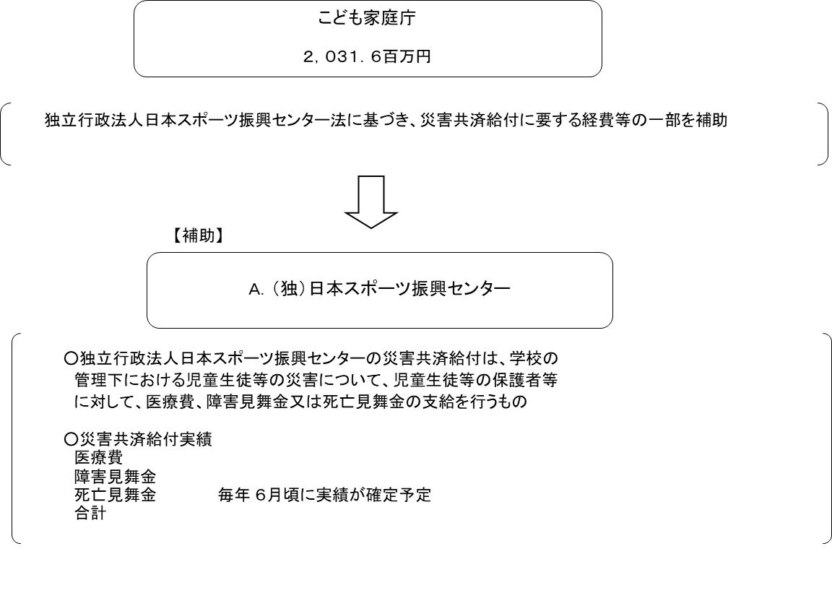

費目・使途欄についてさらに記載が必要な場合はチェックの上【別紙2】に記載 |  |  |  |  |  |  |  |  |  |  |  |  |  |  |  |  |  |  | チェック

 | 支出先上位１０者リスト
支出先上位10者リスト欄についてさらに記載が必要な場合はチェックの上【別紙3】に記載 |  |  |  |  |  |  |  |  |  |  |  |  |  |  |  |  |  |  | チェック

